图表汇总
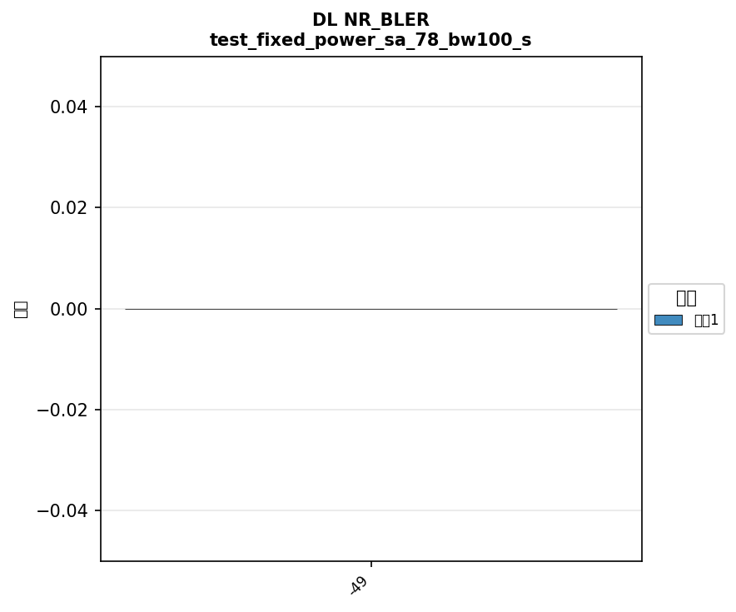
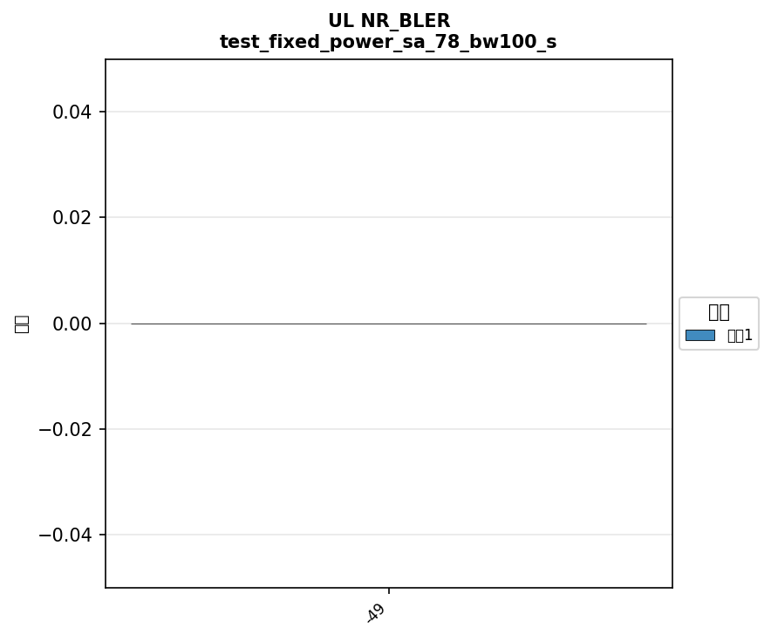
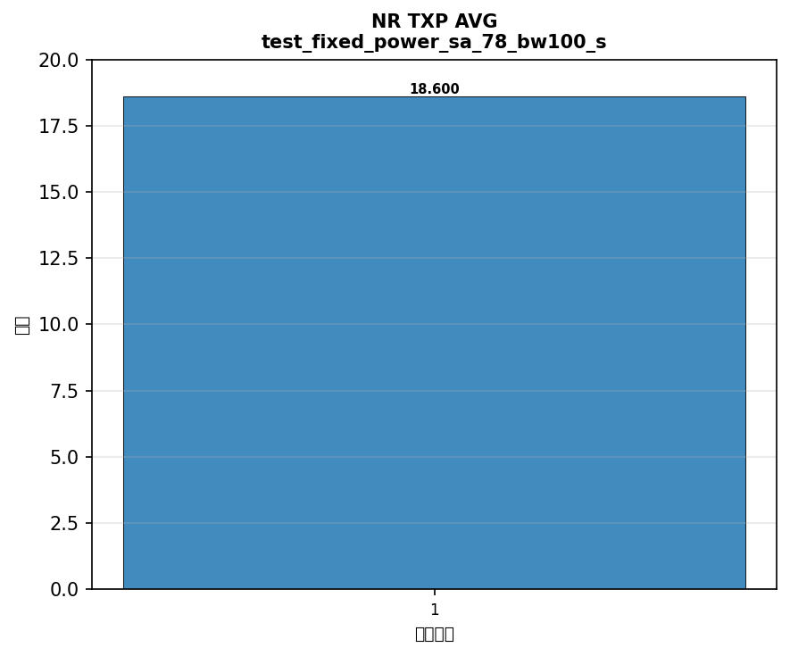
配置: test_fixed_power_sa_41_bw100_scs30_LOW




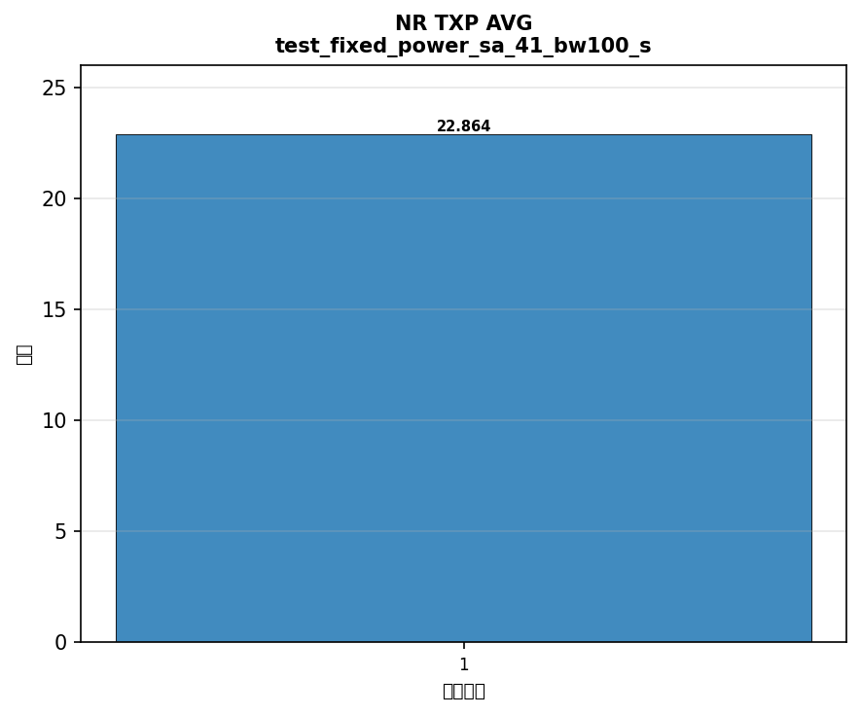

配置: test_fixed_power_sa_77_bw100_scs30_LOW
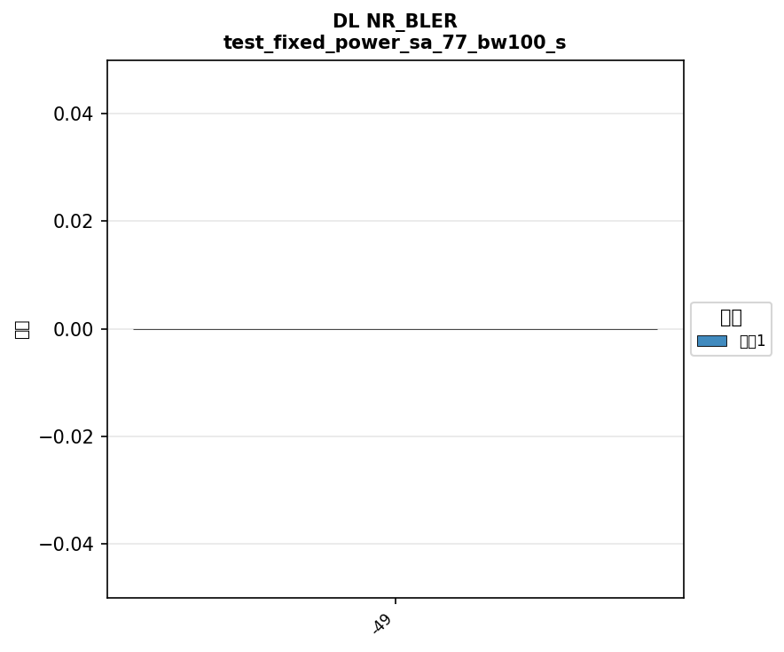





配置: test_fixed_power_sa_78_bw100_scs30_LOW

横向对比
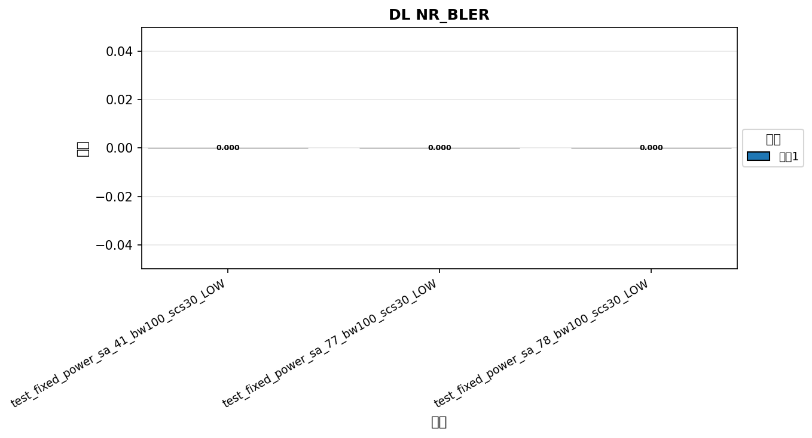

命令: DL NR_BLER
配置数量: 3
循环数: 1

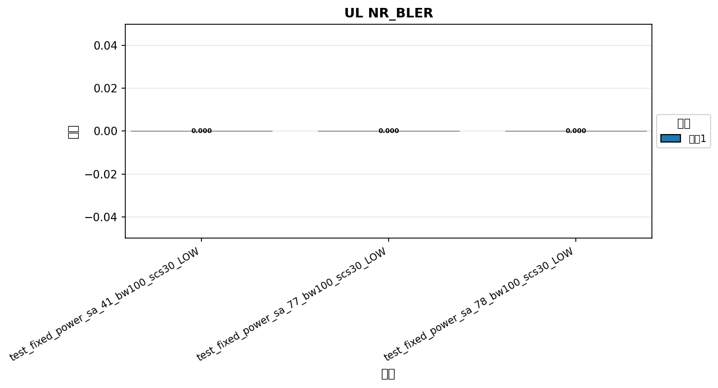

命令: UL NR_BLER
配置数量: 3
循环数: 1

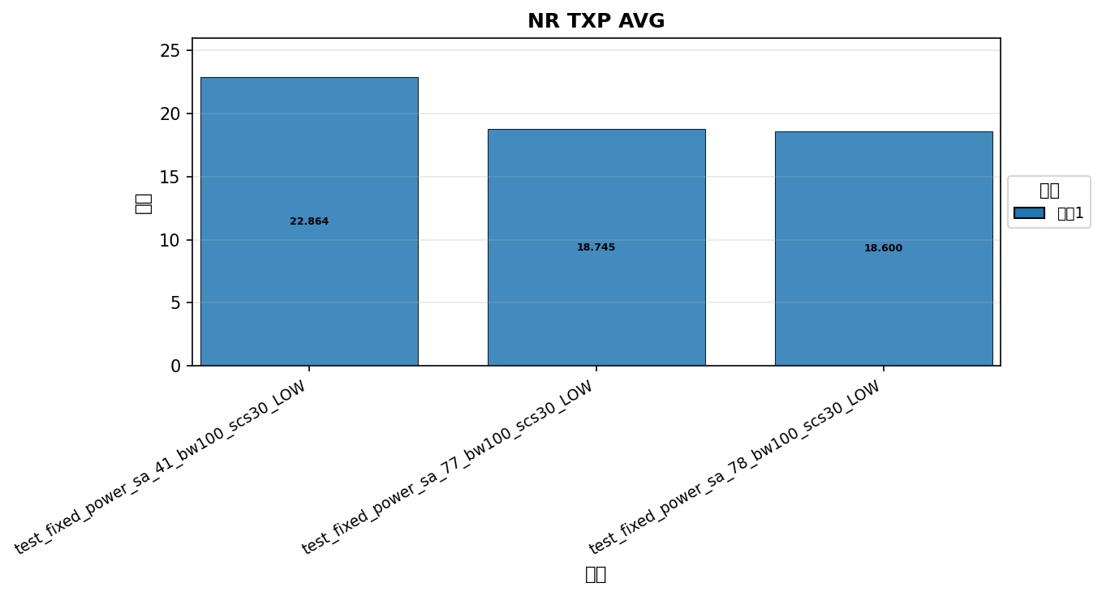

命令: NR TXP AVG
配置数量: 3
循环数: 1

